信用交易
融资融券市场交易数据统计(2023-05-30)

标的证券 | 融资融券余额（亿元） | 融资余额（亿元） | 融券余额（亿元） | 融资买入额（亿元） | 融资融券规模变化（亿元） | 融资余额增幅(‰) | 融券余额增幅(%)
统计数据 | 16,121.57 | 15,171.57 | 947.85 | 679.04 | 10.09 | -0.34 | 1.63
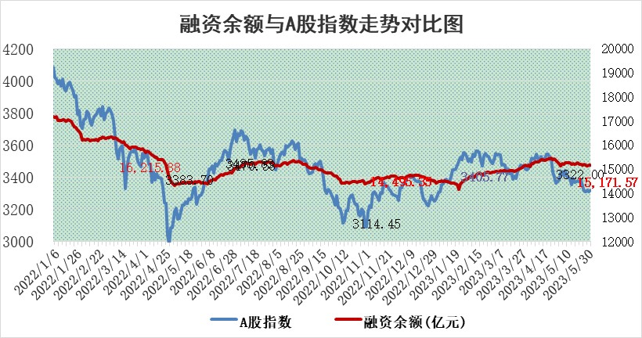

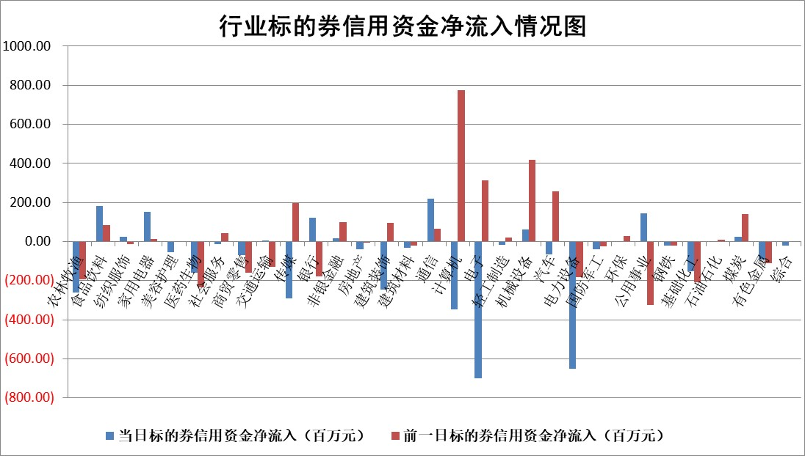

标的基金代码 | 标的基金简称 | 融资余额/市值(%) | 融资余额增幅(%) | 融资买入额/成交金额(%) | （融资余额净增额-融券余额净增额）/市值(‱) | 融券余额降幅(%) | ABS[（融资余额净增额-融券余额净增额）/市值净增额-1](%)
159902 | 华夏中小板ETF | 0.00 | 0.00 | 0.00 | 0.00 | 0.00 | 100.00
159915 | 易方达创业板ETF | 2.20 | 1.33 | 124743.97 | 2.08 | -7.61 | 96.26
159919 | 嘉实沪深300ETF | 4.83 | 0.55 | 2.05 | 1.50 | -26.59 | 119.54
159920 | 华夏恒生ETF | 66.99 | -0.06 | 2.59 | -3.95 | -2.49 | 100.00
159922 | 嘉实中证500ETF | 1.51 | 58.59 | 6572.69 | 55.24 | -0.12 | 4.50
159925 | 南方沪深300ETF | 0.03 | 3.58 | 0.01 | 0.12 | 0.00 | 97.80
159928 | 消费ETF | 0.94 | 4.01 | 3.56 | 3.71 | 0.72 | 103.44
159934 | 易方达黄金ETF | 380.09 | 0.09 | 24.81 | 32.38 | 0.00 | 206.00
159939 | 全指信息技术ETF | 0.66 | -0.66 | 93.26 | -0.99 | -2.25 | 100.45
159940 | 全指金融地产ETF | 0.14 | -2.41 | 0.00 | -0.34 | 0.00 | 100.79
159995 | 半导体芯片ETF | 2.29 | 0.41 | 235.28 | 0.55 | -1.29 | 96.98
159997 | 天弘中证电子ETF | 1.65 | 2.19 | 3.80 | 3.27 | -1.24 | 97.33
159998 | 天弘中证计算机主题ETF | 0.45 | 2.64 | 0.08 | 0.20 | -3.15 | 99.94
510050 | 华夏上证50ETF | 10.58 | 0.39 | 135.10 | 4.08 | -0.06 | 94.65
510180 | 华安上证180ETF | 0.52 | -0.15 | 1.00 | -0.07 | 0.94 | 99.43
510880 | 华泰柏瑞红利ETF | 0.30 | 8.24 | 1.91 | 2.36 | 1.87 | 95.92
510900 | 易方达恒生H股ETF | 101.17 | -0.39 | 3.07 | -39.86 | 0.00 | 251.87
511010 | 5年期国债ETF | 0.00 | 0.00 | 0.00 | 0.00 | 0.00 | 100.00
511380 | 可转债及可交换债券ETF | 7.35 | 0.87 | 2.32 | 6.37 | 0.00 | 91.37
512000 | 全指证券ETF | 6.87 | 0.40 | 14.85 | 2.47 | -0.70 | 97.47
512010 | 沪深300医药卫生ETF | 3.82 | 2.91 | 75.70 | 10.52 | -1.90 | 145.23
512070 | 沪深300非银ETF | 1.80 | -1.18 | 59.17 | -2.21 | -0.63 | 104.51
512400 | 南方中证申万有色金属ETF | 1.40 | -1.35 | 0.49 | -1.83 | 0.23 | 98.76
512580 | 广发中证环保产业ETF | 0.93 | -1.47 | 0.15 | -1.18 | 0.49 | 95.94
512660 | 国泰中证军工ETF | 2.60 | 0.16 | 13.74 | 0.85 | 0.86 | 102.39
512800 | 华宝中证银行ETF | 15.07 | -0.27 | 2.53 | -3.02 | 2.66 | 96.38
512980 | 广发中证传媒ETF | 0.82 | -0.23 | 128.12 | -1.09 | -4.30 | 100.21
515030 | 华夏中证新能源汽车ETF | 2.18 | 0.52 | 15.15 | 1.66 | 1.19 | 98.72
515050 | 华夏中证5G通信主题ETF | 1.07 | 2.27 | 5.90 | 5.18 | 15.99 | 97.64
515070 | 华夏中证人工智能ETF | 2.02 | 7.18 | 14.38 | 12.33 | -3.63 | 96.69
标的股票比较指标 |  | 融资余额/流通A股市值(%) | 融资余额增幅(%) | 融资买入额/成交金额(%) | （融资余额净增额-融券余额净增额）/流通A股市值(‱) | 融券余额降幅(%) | ABS[（融资余额净增额-融券余额净增额）/流通A股市值净增额-1](%)
前十名标的个股 |  | 仁东控股 | 春立医疗 | 嘉化能源 | 百胜智能 | 芯碁微装 | 东威科技
 |  | 永信至诚 | 东田微 | 利安隆 | 兆龙互连 | 乐惠国际 | 标榜股份
 |  | 全柴动力 | 兆龙互连 | 南山铝业 | 东田微 | 科威尔 | 东方通
 |  | 莱茵生物 | 博俊科技 | 申达股份 | 永信至诚 | 兰生股份 | 永信至诚
 |  | 大立科技 | 鸥玛软件 | 永信至诚 | 博俊科技 | 中英科技 | 宁波方正
 |  | 海兰信 | 东鹏饮料 | 麦迪科技 | 正强股份 | 富通信息 | 厚普股份
 |  | 晨鸣纸业 | 创益通 | 三维股份 | 创益通 | 四川成渝 | 昌红科技
 |  | 亚通股份 | 迈普医学 | 和元生物 | 鸥玛软件 | 太龙药业 | 凯格精机
 |  | 数码视讯 | 捷昌驱动 | 三元生物 | 富信科技 | 通化金马 | 青云科技
 |  | 万得凯 | 富信科技 | 澳柯玛 | 麦迪科技 | 英力股份 | 芯导科技
后十名标的个股 |  | 哈工智能 | 祥生医疗 | 荣盛发展 | 一博科技 | 山推股份 | 宏创控股
 |  | 正邦科技 | 石基信息 | 天沃科技 | 云从科技 | 一博科技 | 骄成超声
 |  | 美好置业 | 威腾电气 | 思瑞浦 | 恒帅股份 | 合锻智能 | 江天化学
 |  | 宋都股份 | 峰岹科技 | 哈工智能 | 鸿日达 | 力合微 | 联影医疗
 |  | 中天金融 | 信邦智能 | 正邦科技 | 德科立 | 智立方 | 嘉和美康
 |  | 华铁股份 | 恒帅股份 | 美好置业 | 国新文化 | 辽宁能源 | 精达股份
 |  | 阳光城 | 标榜股份 | 宋都股份 | 标榜股份 | 百隆东方 | 中复神鹰 | ;
 |  | 紫鑫药业 | 科达利 | 中天金融 | 凯撒文化 | 奥精医疗 | 致远新能
 |  | 中国中期 | 鸿日达 | 华铁股份 | 蕾奥规划 | 华夏幸福 | 博威合金
 |  | 世茂股份 | 国新文化 | 阳光城 | 威腾电气 | 万胜智能 | 赛诺医疗
说明：1.以上普通交易数据和信用交易数据皆以交易日收盘后数据为基准；2.上述标的证券总数据只计算标的证券市场总数据，不包括从标的证券中调出去标的证券数据，所以与交易所公布的总值略有不同； 3.上述行业采用申万一级行业分类；4.以上标的基金和标的个股中比较的6个指标值中：前5个（从左至右）为正向指标，值越大排名越靠前；第6个为逆向指标，值越小，排名越靠前；5.第6个指标中ABS[]表示求绝对值，其主要用于考量信用资金相对净流入对股价相对净变化的贡献程度；6.数据来源：wind，交易所。

 | 证券代码 | 新增融资余额 | 融资买入额 | 融资买入增幅前10
远大智能 | 002689 | 28175353 | 42268582 | 199%
亚太股份 | 002284 | 21555247 | 34242865 | 82%
赛诺医疗 | 688108 | 72122899 | 101076547 | 78%
湖南发展 | 000722 | 66023557 | 137112987 | 75%
柘中股份 | 002346 | 14584119 | 36845980 | 58%
国城矿业 | 000688 | 24683149 | 48240585 | 54%
兆新股份 | 002256 | 1985058 | 4066269 | 52%
凯美特气 | 002549 | 33806472 | 61340055 | 52%
华昌达 | 300278 | 13474542 | 19303225 | 48%
新华联 | 000620 | 27311937 | 39201759 | 43%

 | 证券代码 | 新增融资余额 | 融资买入额 | 融资买入增幅前10
兔宝宝 | 002043 | 73310337 | 89923983 | 334%
捷昌驱动 | 603583 | 26026415 | 31686727 | 262%
湘财股份 | 600095 | 94196837 | 132280449 | 252%
中谷物流 | 603565 | 49103883 | 60098371 | 234%
中青宝 | 300052 | 24215352 | 31377809 | 98%
顾家家居 | 603816 | 138518545 | 188424210 | 78%
喜临门 | 603008 | 31503289 | 48351944 | 77%
财信发展 | 000838 | 10831830 | 17666790 | 74%
苏州银行 | 002966 | 10578096 | 19143736 | 72%
金诚信 | 603979 | 23858538 | 36098133 | 60%

